상품제안서
스타벅스 텀블러 리유저블 핫컵 콜드컵 비아커피1ct 화이트 손잡이 선물박스 | 상품코드: F25787

 |  |  |  |  |  |  | 02-412-0044 | www.easy1.co.kr
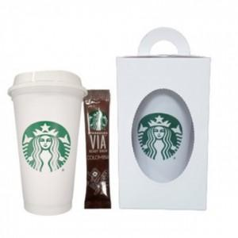

【상세/제작정보】

【인쇄/포장옵션】 | / 포장불가능

【공급단가】 | 수량 | 50~ | 100~ | 500~ | 1,000~ | 2,000~
*VAT별도 | 단가 | 16,870원 | 16,600원 | 16,200원 | 15,790원 | 15,520원

【상품 URL】 | http://www.easy1.co.kr/src/goods_detail.php?gdno=25787

